Graphique 1
1. Evolution des effectifs de chercheurs entre 2010 et 2019 en personnes physiques selon le sexe

 | Hommes | Femmes | Ensemble
2010 | 148 | 36 | 184
2011 | 158 | 39 | 197
1. Evolution des effectifs de chercheurs entre 2010 et 2019 en personnes physiques selon le sexe
2012 | 171 | 42 | 213
2013 | 176 | 44 | 220
2014 | 179 | 45 | 224
2015 | 181 | 46 | 227
2016 | 189 | 49 | 237
2017 | 202 | 55 | 256
2018 | 213 | 58 | 270
2019 (sd) | 221 | 61 | 283

 |  |  |  | Source : MESRI-SIES
Source : MESRI-SIES, enquête annuelle sur les moyens consacrés à la recherche et au développement dans les entreprises en 2019.
Champ : ensemble des entreprises ayant mené des activités internes de R&D en France en 2019.

Graphique 2
2. Pyramide des âges des chercheurs en entreprise en 2019

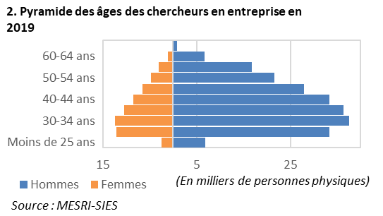
 |  | En milliers de personnes physiques
 | Hommes | Femmes
Moins de 25 ans | 6,803 | 2,449
25-29 ans | 33,296 | 12,073
30-34 ans | 37,537 | 12,440
35-39 ans | 36,387 | 10,374
40-44 ans | 33,354 | 8,515
45-49 ans | 27,937 | 6,528
50-54 ans | 21,537 | 4,661
55-59 ans | 16,857 | 3,031
60-64 ans | 6,760 | 1,071
65 ans ou plus | 867 | 122

Source : MESRI-SIES, enquête annuelle sur les moyens consacrés à la recherche et au développement dans les entreprises en 2019.
Champ : ensemble des entreprises ayant mené des activités internes de R&D en France en 2019.

Graphique 3
3. Effectifs de chercheurs en entreprise selon le diplôme et le sexe en 2019

 |  |  | En milliers de personnes physiques
 | Hommes | Femmes | Ensemble
Doctorat | 23 | 11 | 34
Diplôme d’ingénieur | 126 | 28 | 154
Master, DEA, DESS | 43 | 16 | 59
Maîtrise | 6 | 2 | 7
Licence | 6 | 2 | 8
BTS, DUT, DEUST… | 14 | 2 | 17
Niveau Bac ou moins | 3 | 1 | 4

Source : MESRI-SIES, enquête annuelle sur les moyens consacrés à la recherche et au développement dans les entreprises en 2019.
Champ : ensemble des entreprises ayant mené des activités internes de R&D en France en 2019.

3. Effectifs des chercheurs en entreprise selon le diplôme et le sexe en 2019

Graphique 4
4. Effectif des chercheurs en entreprise selon les disciplines de recherche et le sexe en 2019

4. Effectif des chercheurs en entreprise selon les disciplines de recherche et le sexe en 2019
 |  |  |  | En milliers de personnes physiques
Disciplines de recherche | Hommes | Femmes | Part des femmes (en %) | Ensemble
Sciences humaines | 0.5 | 0.5 | 50.6 | 1.0
Sciences de la terre et Environnement | 1.8 | 1.0 | 35.3 | 2.8
Autres | 2.3 | 1.1 | 32.9 | 3.5
Sciences agricoles | 2.9 | 2.4 | 45.4 | 5.3
Sciences physiques | 4.3 | 1.1 | 20.0 | 5.4
Gestion et encadrement de la R&D | 4.7 | 1.3 | 21.7 | 6.0
Sciences sociales | 3.8 | 2.3 | 37.4 | 6.1
Sciences biologiques | 4.0 | 5.5 | 57.9 | 9.6
Chimie | 5.1 | 4.5 | 46.5 | 9.6
Sciences médicales | 3.9 | 6.1 | 60.7 | 10.0
Mathématiques et informatique | 45.6 | 8.6 | 15.8 | 54.2
Sciences de l'ingénieur 2 | 57.8 | 11.4 | 16.5 | 69.2
Sciences de l'ingénieur 1 | 84.5 | 15.5 | 15.5 | 100.1
Sciences de l'ingénieur 1 : Génie électrique, électronique, informatique, automatique, traitement du signal, photonique, optronique, etc.
Sciences de l'ingénieur 2 : Génie civil, mécanique, génie des matériaux, ingénierie du son, mécanique des milieux fluides, thermique, énergétique, génie des procédés, etc.
Source : MESRI-SIES, enquête annuelle sur les moyens consacrés à la recherche et au développement dans les entreprises en 2019.
Champ : ensemble des entreprises ayant mené des activités internes de R&D en France en 2019.

